Sheet1
中国铝业几内亚港口有限公司报价单 Formulaire de devis de CHALCO GUINEA PORT S.A.
序号 NO | 物料名称 Désignation （chinois） | 物料名称（英文或法文） Designation (anglais ou français) | 规格型号 Spécification | 单位 Unité | 数量 Quantité | 单价 P.U (GNF) | 总价 M.T (GNF) | 到货时间 Date de livraison | 备注 Remarques | 设备铭牌 Plaque d'equipement
1 | 闭式泵 | Pompe à circuit fermé | 803084139 | 件/pièce | 1 |  |  |  |  | 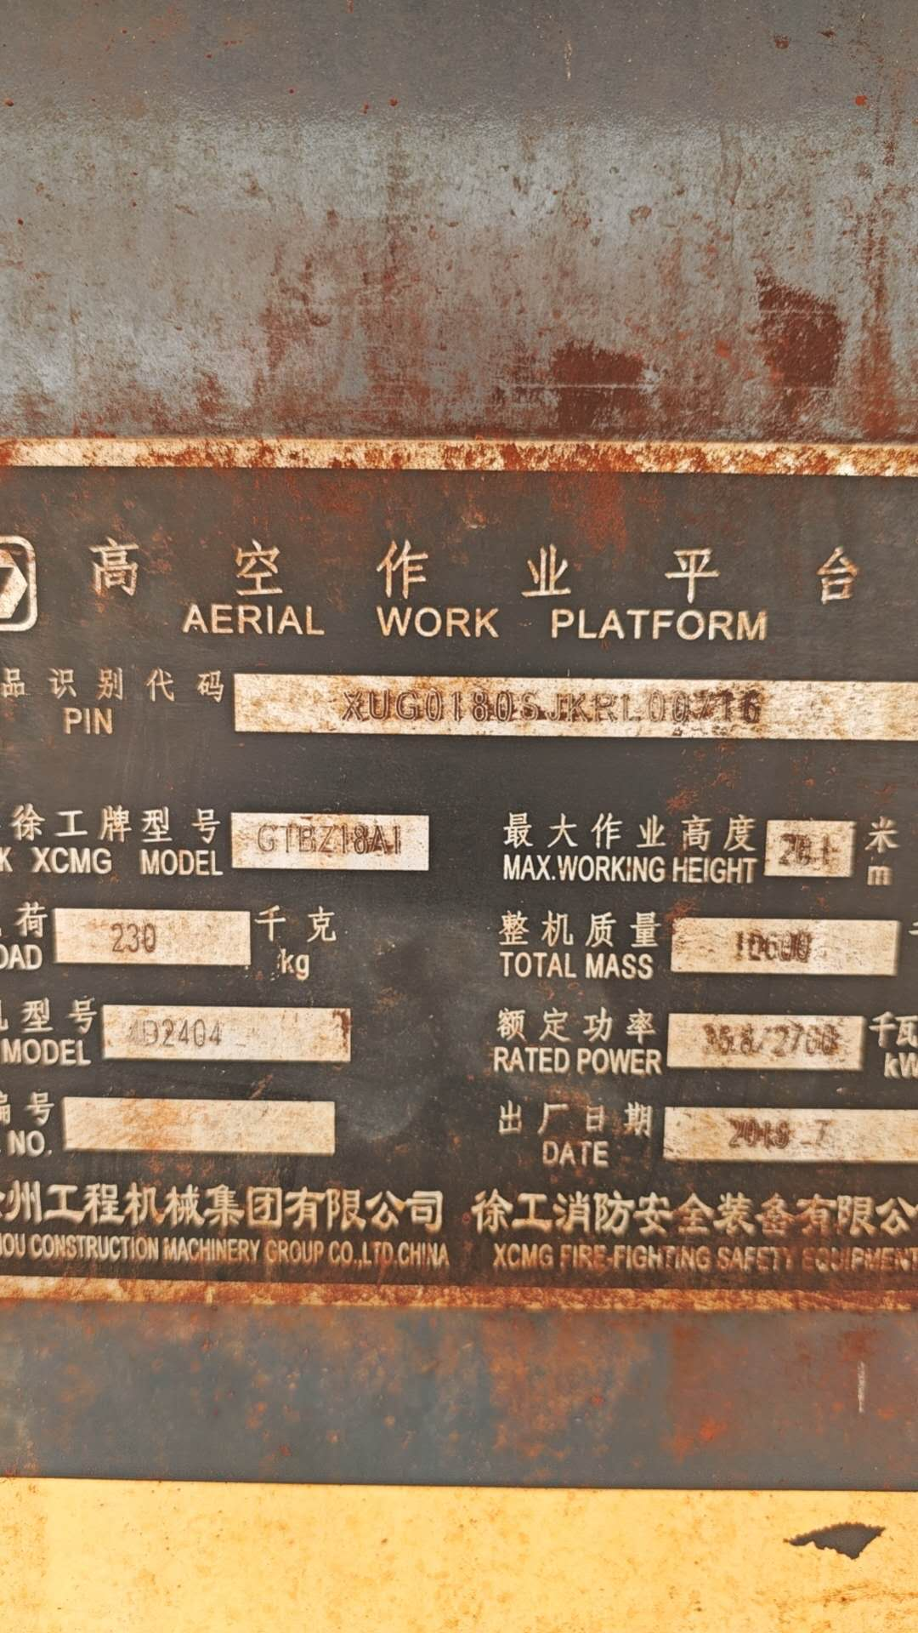
2 | 齿轮泵 | Pompe à engrenages | 803087698 | 件/pièce | 1
3 | 美制螺栓 | Boulon de norme américaine | 805047014 | 件/pièce | 100
4 | 螺钉 M12×35（达克罗）Screw M12*35 | Vis M12×35 (Dacromet) Screw M12*35 | 805139870 | 件/pièce | 100
5 | 平衡泵 | Pompe d'équilibrage | 803090617 | 件/pièce | 2
6 | 电比例阀接头总成 | Ensemble de raccords pour électrovanne proportionnelle | 165300881 | 件/pièce | 1
TOTAL HT（不含税总价）
TVA 18%（18%增值税）
TOTAL TTC（含税总价）
报价单位（签字并盖章） Signature et cachet de l'entreprise： |  |  | 报价联系人 Contact de l'entreprise : |  |  | 联系人电话 Numéro de téléphone de contact : |  |  | 报价有效期 La durée de validité du devis :

